Pagina 1
 |  |  | PADRÃO DE DESENVOLVIMENTO
 |  |  | IT - INSTRUÇÃO DE TRABALHO |  |  |  |  | ÁREA: |  | TI
 |  |  |  |  |  |  |  | IT-PR | 02 | Revisão | 1
PROCESSO |  |  |  | GERAL

 | Revisão | Data |  |  | Descrição das Alterações
A |  | 10-Jul-23 |  |  | Emissão

Emissor |  |  |  |  |  | Revisão e aprovação
 | Bruno Pires |  |  |  |  |  | Toni Manito

 | Analista de processo |  |  |  |  |  | Gerente de TI

A. ESTRUTURA DE DIRETÓRIO DE UM PROCESSO
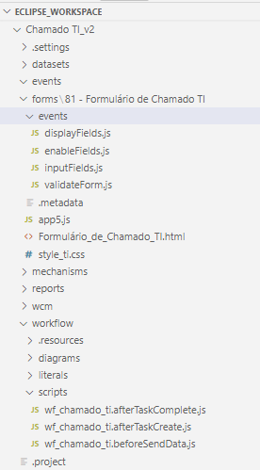
1. Scripts de formulário:
1.1. displayFields.js
Conjunto de comandos fornecidos pelos desenvolvedores da TOTVS que trabalharam no formulário de devolução. Originalmente, é um script nativo que oculta os campos de acordo com a etapa do processo, mas foi sugerido pelos devs da TOTVS a utiliizá-lo da forma como foi entregue no Devolução de Clientes. O arquivo deve ser sempre o mesmo em todos os processos. Alguns comandos, como o de aquisição da etapa atual do processo (Number(getWKNumState()) não funcionam sem ele.
1.2. enableFields.js
Contém os comandos para desativação de variáveis de maneira individual. É mais trabalhoso e menos elegante em termos de código, mas o formulário fica com padrão visual melhor. Tem limitação de comandos, pois o switch não funciona dentro dele. Apesar disso, é preferível optar por esse, ao invés dos comandos diretos via javascript.
1.3. inputFields.js
Pode ser utilizado para adicionar funcionalidades aos campos de entrada em formulários. É preferível utilizar o app.js.
1.4. validateForm.js
Permite validar um formulário antes de enviá-lo. Essa função é útil para realizar validações personalizadas nos campos do formulário antes de submetê-lo para processamento. A principal validação feita nele se refere aos campos vazios; esse script impede o formulário de ir para frente caso algum campo determinado esteja vazio.
1.5. app.js
Único arquivo não-nativo do Fluig. Contém todos os comandos de desenvolvimento em javascript. A estrutura foi copiada do formulário de devolução, da maneira como os desenvolvedores da TOTVS entregaram.
1.6. style.css
Arquivo com as classes de estilização visual.
1.7. beforeCancelProcess
função que impede o cancelamento do processo com determinadas condições.

2. Scripts de workflow:
2.1. afterTaskComplete.js / afterTaskCreate
Script utilizado no fluig para executar ações após a conclusão de uma tarefa (task) em um processo de workflow.
Ele faz parte do conjunto de scripts disponíveis para personalizar o comportamento dos processos de workflow. O afterTaskComplete.js é acionado automaticamente pelo sistema após a conclusão de uma tarefa, permitindo realizar ações adicionais com base nesse evento, enquanto o afterTaskCreate é acionado após a criação de uma nova tarefa.
Ele possibilita a personalização do fluxo de trabalho, permitindo a execução de ações específicas com base na tarefa concluída. Com esse script, é possível realizar tarefas como enviar notificações, atualizar campos, executar cálculos ou qualquer outra ação desejada.
No atual padrão de desenvolvimento, o afterTaskComplete é utilizado para principalmente para adicionar complementos nas solicitações, enquanto o afterTaskCreate é utilizado para configurar os prazos com campo de formulário.

Particularidade entre os tipos de script
A diferença na forma de obter o valor das variáveis entre os scripts de formulário e os scripts de workflow no fluig está relacionada ao contexto em que esses scripts são executados e à estrutura da plataforma.
Nos scripts de formulário, que são executados no contexto da interface do usuário, se tem acesso direto aos elementos HTML do formulário por meio do DOM (Document Object Model). Portanto, pode-se utilizar funções como `document.getElementById()` para obter os valores dos campos do formulário.
Por outro lado, nos scripts de workflow, que são executados em segundo plano e não têm acesso direto à interface do usuário, é necessário utilizar as APIs fornecidas pelo fluig para obter os valores das variáveis do processo.
Uma das formas de obter os valores das variáveis em um script de workflow é utilizando a função `form.getValue()` disponibilizada pela API do fluig. Essa função permite recuperar o valor de uma variável específica do processo com base no seu nome. Ela recebe como parâmetro o nome da variável e retorna o seu valor.
A diferença na forma de obtenção dos valores das variáveis entre os scripts de formulário e os scripts de workflow é uma particularidade da plataforma, que busca fornecer mecanismos adequados para manipular os dados em cada contexto de execução.

Pagina 2
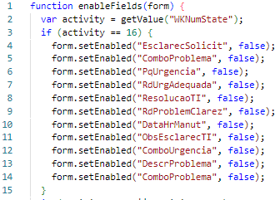
 | PADRÃO DE DESENVOLVIMENTO
 | IT - INSTRUÇÃO DE TRABALHO | ÁREA: |  | TI
 |  | IT-PR | 02 | Revisão | 1
PROCESSO | GERAL

1.1. displayFields.js

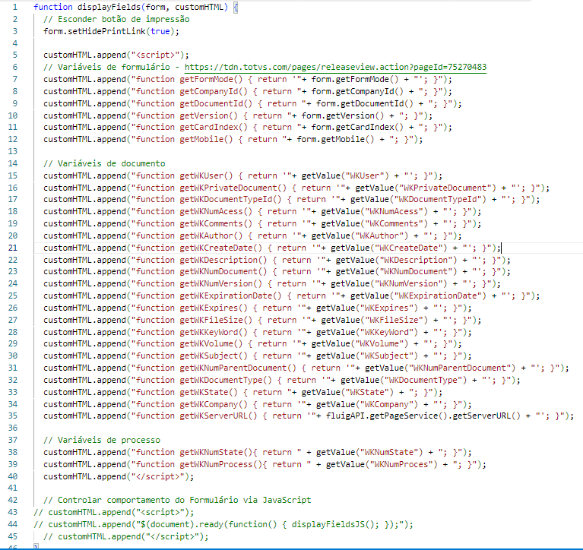

1.2. enableFields.js
Processos modelo:
Ocorrências

Pagina 3
 | PADRÃO DE DESENVOLVIMENTO
 | IT - INSTRUÇÃO DE TRABALHO | ÁREA: |  | TI
 |  | IT-PR | 02 | Revisão | 1
PROCESSO | GERAL

1.5 app.js

Arquivo não nativo do fluig que contém todos os comandos manipulação do formulário que não são contemplados nos scripts nativos.
O arquivo base contém 18 funções principais que são comuns a quase todos os processos. Abaixo, uma descrição de cada uma delas.
1. `taskHandler()`: Gerencia o fluxo de tarefas e estados, controlando ações com base na tarefa atual.
2. `esconderPaineis()`: Oculta painéis específicos na interface.
3. `mostrarTodasSecoes()`: Exibe todos os painéis na interface.
4. `esconderBotoesPaiFilho()`: Esconde botões relacionados a elementos pai-filho.
5. `bloquearCampos(SECTION_ID)`: Desativa a edição de campos em uma seção específica.
6. `filtrarZoomPaiFilho()`: Atualiza os filtros de um elemento pai-filho com base nas entradas.
7. `setSelectedZoomItem(selectedItem)`: Trata a seleção de itens em um zoom e atualiza campos relacionados.
8. `converterTimeStamp(timeStamp)`: Converte um carimbo de data/hora em formato legível.
9. `limparPaiFilho()`: Remove entradas adicionais de um elemento pai-filho.
10. `removedZoomItem(removedItem)`: Gerencia a remoção de itens selecionados de um zoom.
11. `starter()`: Inicia lógica de inicialização, considerando o tipo de usuário para ajustes.
12. `obterTipoSolicitante()`: Determina se o usuário é supervisor ou vendedor.
13. `userSupervisorVendas()`: Verifica se o usuário possui o papel de supervisor de vendas.
14. `getSupervisorVendedor()`: Obtém informações do supervisor e vendedor do usuário.
15. `getDadosAdicionaisUser(user)`: Obtém informações adicionais do usuário via API.
16. `dispararAlerta(settings)`: Mostra alertas personalizados na interface.
17. `updateLED(ledID)`: Atualiza visualmente LEDs com base no estado.
18. `ligarLED(ledID)`: Ativa visualmente um LED específico na interface.
19. esconderBotoesPaiFilho(): Esconde botões relacionados a elementos pai-filho.
20. bloquearCampos(SECTION_ID): Desativa a edição de campos em uma seção específica.
21. filtrarZoomPaiFilho(): Atualiza os filtros de um elemento pai-filho com base nas entradas.
22. converterTimeStamp(timeStamp): Converte um carimbo de data/hora em formato legível.
23. obterTipoSolicitante(): Determina se o usuário é supervisor ou vendedor.
24. updateLED(ledID, isActive): Atualiza visualmente LEDs com base no estado.
function beforeCancelProcess(colleagueId, processId) {
var activityId = getValue("WKNumState"); // Verifica se a atividade corrente é a "Aprovação" com o ID 7
if (activityId == 7) {
// Permite o cancelamento da solicitação
return true; } else {
// Impede o cancelamento da solicitação throw "A solicitação não pode ser cancelada nesta atividade."; } }

Processos modelo:
Prorrogação de títulos: recomenda-se usar esse script como base para novos processos.
Devolução de clientes

Modelo de cabeçalho de seção de formulário em HTML

Pagina 4
 | PADRÃO DE DESENVOLVIMENTO
 | IT - INSTRUÇÃO DE TRABALHO | ÁREA: |  | TI
 |  | IT-PR | 02 | Revisão | 1
PROCESSO | GERAL

2.1 afterTaskComplete.js

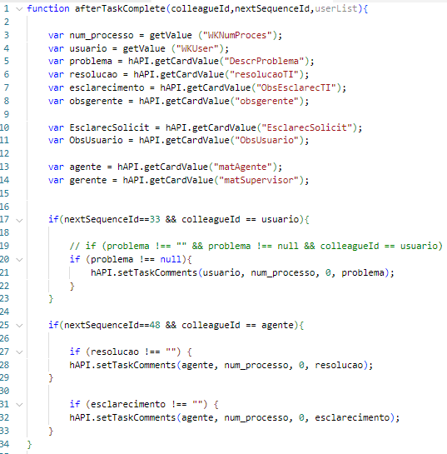
Processos modelo:
Chamado TI
function beforeCancelProcess(colleagueId, processId) {
var activityId = getValue("WKNumState"); // Verifica se a atividade corrente é a "Aprovação" com o ID 7
if (activityId == 7) {
// Permite o cancelamento da solicitação
return true; } else {
// Impede o cancelamento da solicitação throw "A solicitação não pode ser cancelada nesta atividade."; } }

2.2 afterTaskCreate.js

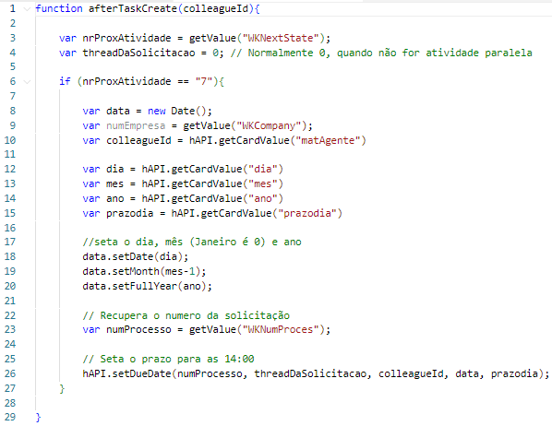

Modelos de comandos:
1. Deploy dos dados de cliente com endereço e CNPJ - Devolução e Alteração Cadastral
2. Combo box c/ ícone - Devolução de compras
3. Campo de observação com ícone - Devolução de compras
4. Validação de tabela pai x filho em contexto de formulário - Avaliação de desempenho
5. Dataset filtrando outro dataset - Prorrogação de títulos / Devolução de compras
6. Determinação de prazos js (script afterTaskComplete) - Avaliação de desempenho / Chamado TI
7. Espaçamento entre elementos e textos no meio do formulário - Desligamento de funcionários / Devolução de compras
8. Deploys de informações do dataset sem clicar nos elementos - Cancelamento de pedidos

Pagina 5
 |  |  | PADRÃO DE DESENVOLVIMENTO
 |  |  | IT - INSTRUÇÃO DE TRABALHO | ÁREA: |  | TI
 |  |  |  | IT-PR | 02 | Revisão | 1
PROCESSO |  |  | GERAL

B. SLA e prazos
function beforeCancelProcess(colleagueId, processId) {
var activityId = getValue("WKNumState"); // Verifica se a atividade corrente é a "Aprovação" com o ID 7
if (activityId == 7) {
// Permite o cancelamento da solicitação
return true; } else {
// Impede o cancelamento da solicitação throw "A solicitação não pode ser cancelada nesta atividade."; } }
ATRASOS
Os comandos abaixo só funcionam com o comando do agendador de tarefas do Fluig. Por exemplo, se a atividade tem o prazo de conclusão de 1hr e o agendador está programado para rodar a cada 4h, o usuário receberá o e-mail a cada 4h somente.
Exemplo: a atividade tinha prazo de conclusão de 1hr.
Tolerância: é o tempo durante o qual o Fluig irá aguardar após o vencimento do prazo da atividade para começar a enviar o email de notificação de atraso para o responsável.
Default: 30min
Frequência: intervalo de tempo para envio de e-mail para cada notificação de atraso.
Default: 15min
Expiração: tempo antes da expiração da tarefa a partir do qual será enviado o email de notificação de que a tarefa está para expirar para o responsável.
Default: 10min
ESFORÇO
Não controlar esforço: ignora o campo.
Baseado no esforço estimado: determina que seja considerado o esforço destinado para o cálculo. Este valor é proveniente do campo esforço previsto.
Baseado no apontamento de horas: determina que seja considerado o esforço informado no apontamento de horas. Nessa situação, para concluir a tarefa, o usuário deve informar a quantidade de horas trabalhadas na atividade.
Baseado no tempo de conclusão: é considerado como tempo de conclusão o tempo que a atividade permaneceu com o usuário, considerando expedientes e feriados.
Esforço previsto: tempo previsto para realização da atividade.

 | Ao fazer o upload do flow, revisar

 | Propriedades

 |  | Complementar solicitações

 |  | Gestores

 |  | Versão

 |  | SLA das atividades (atraso, acompanhamento, esforço)

 |  | Atribuições de papéis (por/para)

 |  | Filtros de processo

 | Links de funcionalidades úteis que precisam ser desenvolvidas no futuro:

 | https://tdn.totvs.com/display/public/fluig/Templates+de+e-mail+personalizado?ref=wsa.com.br

 | https://forum.fluig.com/6691-montar-email-com-dataset-no-beforetaksave-para-envio

 | https://www.wsa.com.br/enviando-e-mail-pelo-fluig/

 | https://www.wsa.com.br/fluig-como-direcionar-a-atividade-para-o-mesmo-usuario-solicitante/

